상품제안서
밸류엠 20W 메탈 맥세이프 고속충전 보조배터리 10000mAh | 상품코드: S39521

 |  |  |  |  |  |  | 02-713-8555 | www.synergygift.co.kr
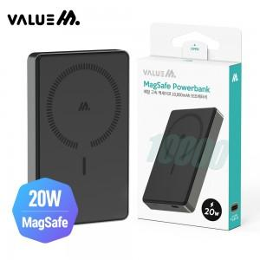

【상세/제작정보】

【인쇄/포장옵션】 | 레이저 / 포장지포장

【공급단가】 | 수량 | 30~ | 100~ | 300~ | 500~ | 1,000~
*VAT별도 | 단가 | 17,650원 | 16,540원 | 15,980원 | 15,560원 | 15,300원

【상품 URL】 | https://www.synergygift.co.kr:443/src/goods_detail.php?gdno=39521

